比較表
 | 後発品 |  |  | 標準品
商品名 | アジルサルタンOD錠20mg「フェルゼン」 |  |  | アジルバ錠20mg
販売会社名 | 株式会社フェルゼンファーマ
規格「一般名」 | 1錠中「アジルサルタン」を20mg含有
薬効分類 | 214 血圧降下剤
薬価 | 32.10円／1錠 |  |  | 83.30円／1錠
薬価の差 | 51.20円
効能・効果 | 高血圧症
 | 【標準品と同じ】
用法・用量 | 通常、成人にはアジルサルタンとして20mg を1日1回経口投与する。なお、年齢、症状により適宜増減するが、1 日最大投与量は40mg とする。
 | 【小児（6歳以上）の用法・用量未取得】
添加物 | D-マンニトール、クロスポビドン、ヒドロキシプロピルセルロース、乳糖水和物、トウモロコシデンプン、マクロゴール6000、結晶セルロース、ステアリン酸マグネシウム、酸化チタン、サッカリンナトリウム水和物、三二酸化鉄、カルナウバロウ、ポリビニルアルコール（部分けん化物）、軽質無水ケイ酸 |  |  | 乳糖水和物、トウモロコシデンプン、ヒドロキシプロピルセルロース、低置換度ヒドロキシプロピルセルロース、マクロゴール6000、ステアリン酸マグネシウム、ヒプロメロース、酸化チタン、結晶セルロース、三二酸化鉄
規制区分 | 処方箋医薬品 |  |  | 処方箋医薬品
貯法､使用期限 | 室温保存 3年 |  |  | 室温保存 3年
製剤 | 商品名 | 外観（重量、大きさ） |  |  | 性状 | 識別コード
 | アジルサルタンOD錠20mg「フェルゼン」 |  |  |  | 微赤色の割線入りのフィルムコーティング錠
 |  | 143mg 直径7.1mm 厚さ3.6mm
 | 標準品 |  |  |  | 微赤色の両面割線入りのフィルムコーティング錠
 |  | 約135mg 長径9.1mm 短径5.1mm 厚さ約3.3mm
製剤特性 | 特になし
薬物動態 （生物学的 同等性） | 血漿中濃度比較試験 |  | 溶出試験
 | 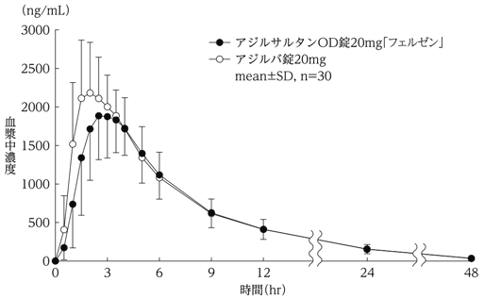 1)水で服用 |  | 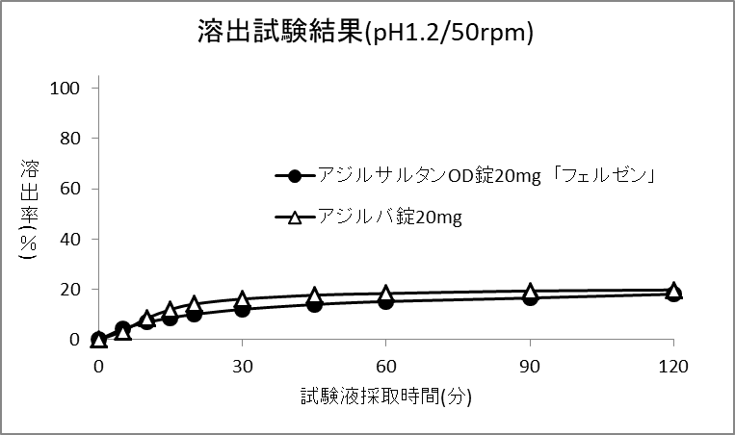 |  | 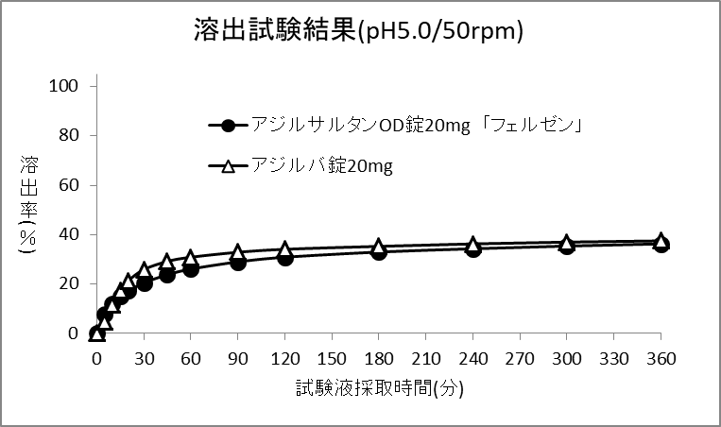
 | 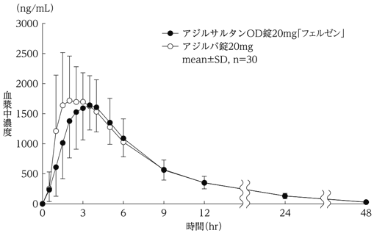 2)水なしで服用 |  | 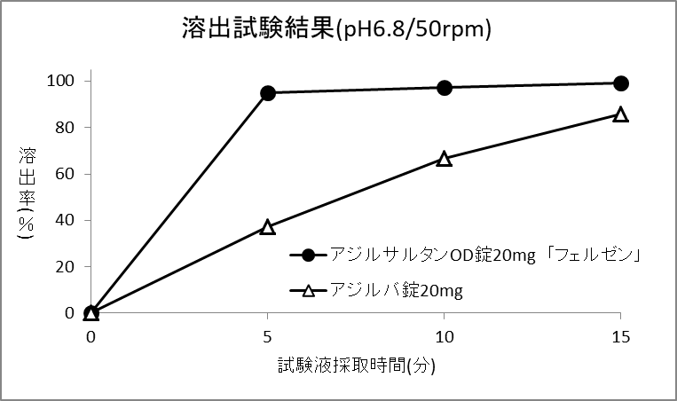 |  | 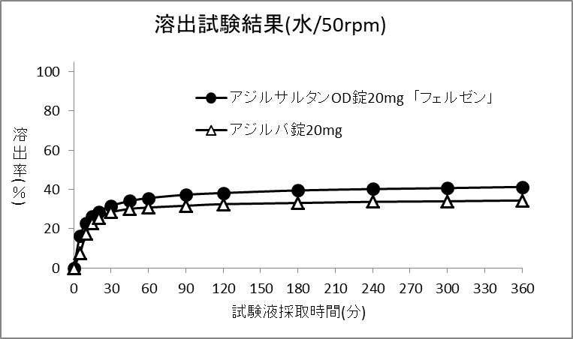
 | クロスオーバー法により各1錠を絶食単回経口投与し、生物学的に同等と判定された。 |  | 両製剤の溶出挙動はいずれの試験液においても同等と判定された。
備考
担当者、連絡先

